1
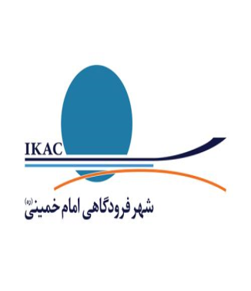

فهرست قوانین و مقرات مرتبط با اداره کل امور مالی و درآمد
ردیف | شرح قوانین
1 | قانون اساسی
2 | قانون تجارت
3 | قانون برنامه ششم توسعه کشور
4 | قانون بودجه سالانه و تبصره های دائمی آن (درصورت ذکر نام)
5 | اساسنامه شرکت
6 | آیین نامه مالی و معاملاتی شرکت فرودگاهها
7 | قانون نحوه اداره چگونگی مناطق آزاد تجاری و ویژه اقتصادی
8 | قانون مالیاتهای مستقیم
9 | قانون مالیات بر ارزش افزوده
10 | قانون رفع موانع تولید رقابت پذیر
11 | قانون احکام دائمی برنامه های توسعه کشور
12 | قانون اجرای سیاست های اصل 44 قانون اساسی
13 | قانون برگزاری مناقصه و مزایده
14 | قانون ارتقای سلامت اداری و مبارزه با فساد
15 | قانون جامع ایثارگران
16 | سامانه تدارکات الکترونیکی دولت
17 | قانون کار و قانون تامین اجتماعی
18 | قانون وصول برخی از درآمد های دولت و مصرف آن
19 | قانون منع مداخله کارکنان در معاملات دولتی
20 | قانون ممنوعیت بکارگیری بازنشستگان
21 | قانون مبارزه با پولشویی

